Sheet1
区域名称 | 元素 | 配图 | 描述 | 类型 | 占用格子数
使用区域 | 新车碰撞测试 | 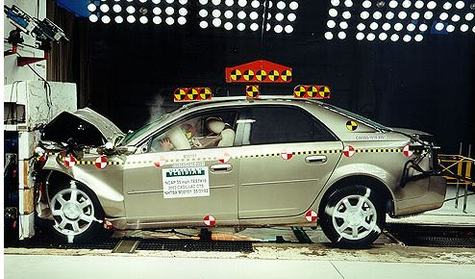 | 新车出厂的碰撞测试 | 阻碍物 | 3
成品展示区 | 放满货物货架 | 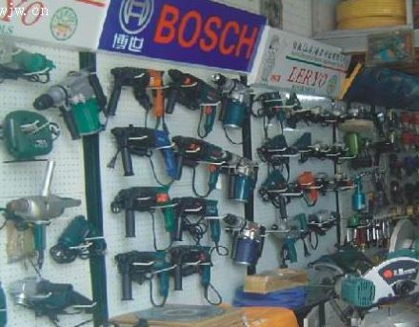 | 立式，挂满物品，货架上有商标 | 阻碍物 | 1
制造线 | 车床 | 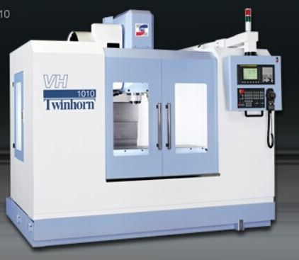 | 常见的车床 | 阻碍物 | 2
制造线 | 立式机械手 | 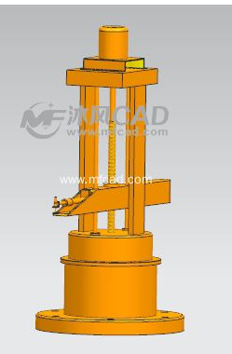 | 如图，造型参考 | 阻碍物 | 1
仓库 | 木箱 | 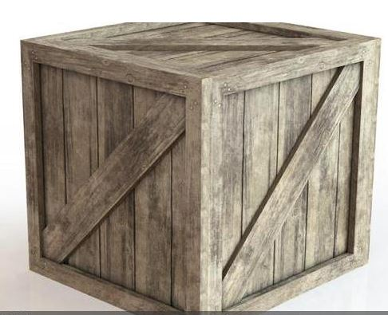 | 木箱画为堆叠的，一个叠一个，随意叠放（至少两个） | 阻碍物 | 1
仓库 | 仓库车 | 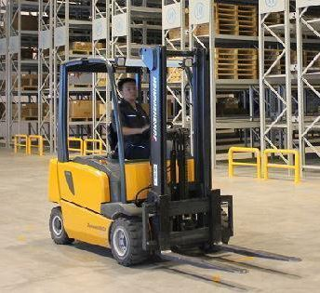 | 车身占一个格子，前面的叉占一格 | 阻碍物 | 2
电力控制室 | 电力控制器 | 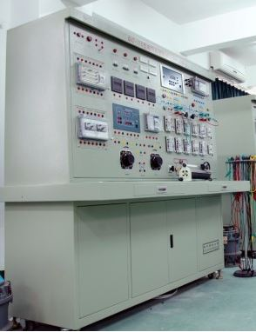 | 需要上面插有电线 | 阻碍物 | 2
地面元素 | 纸箱 | 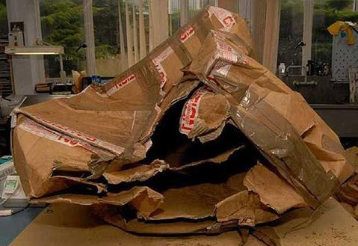 | 破碎的纸盒，随处可见 | 地面物品 | 0
地面元素 | 警告标示 | 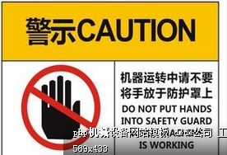 | 地上还有掉落在地上的警示标示 | 地面物品 | 0
地面元素 | 工具 | 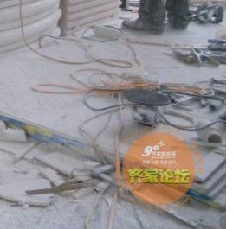 | 工具洒落在地 | 地面物品 | 0

